Mod03
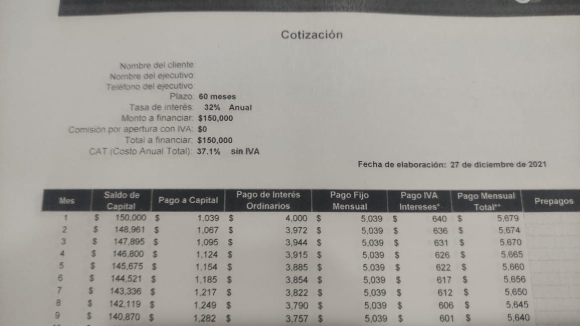
Tabla 01
Codi_Int | Codi_Cli | Nombre_Cliente | Nombre_Ejecutivo | Plazo | Tasa_Int | Monto_Fina | CAT | Fecha
Numero | Numero | Texto | Texto | Numero | Decimal | Decimal | Porcentaje | Fecha
Alfanumerico | Alfanumerico

